CAPEX
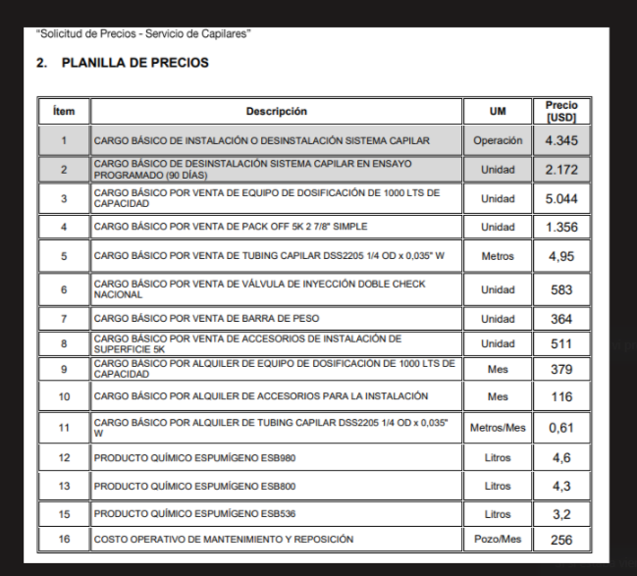

K
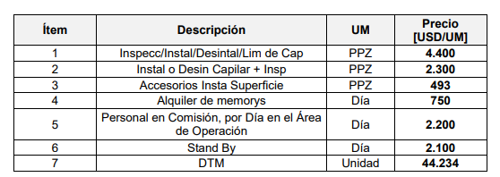
Ítem | Descripción | UM | Costo [USD/UM] | k | Precio [USD/UM] | Precio anterior | Variación % | Cantidad [UM] | Costo [USD] | Venta [USD] | Comentario
1 | Cargo Básico de Instalación o desinstalación Sistema capilar | Operación | 1,987 | 2.19 | 4345 | 4345 | 0.0% | 1 | 1,987 | 4,345
2 | Operación Cancelada | Operación | 1,882 |  | 4115
3 | Satand By | Día | 1,798 |  | 3932
4 | Cargo Básico por venta de Pack Off 5K 27/8 Simple | Unidad | 1,500 | 1.53 | 2300 | 1356 | 69.6% | 1 | 1,500 | 2,300
5 | Cargo Básico por Venta de Tubing Capilar DSS2205 1/4 OD x 0,035" W | Metro | 4.25 | 1.93 | 8.19 | 4.95 | 65.5% | 3000 | 12,749 | 24,570
6 | Cargo Básico por venta de Válvula de Inyección Doble Check Nacional | Unidad | 231 | 2.62 | 605 | 583 | 3.8% | 1 | 231 | 605
7 | Cargo Básico por venta de Barra de Peso | Unidad | 204 | 1.78 | 364 | 364 | 0.0% | 1 |  | 364
8 | Cargo Básico por venta de Accesorios de Instalación de Superficie 5K | Unidad | 557 | 1.78 | 989 | 511 | 93.5% | 1 | 557 | 989
9 | Buje de Reducción 3 1/2 a 2 7/8 | Unidad | 620 | 1.78 | 1104 |  |  |  | 0 | 0
10 | Centralizadores | Unidad | 365 | 1.71 | 623 |  |  | 1 | 365 | 623
 |  |  |  |  |  |  |  |  | Costo | Venta
 |  |  |  |  |  |  |  |  | 17,389 | 33,796
 |  |  |  |  |  |  |  |  | CP USD | 14,549
 |  |  |  |  |  |  |  |  | CP% | 43.0%

MG
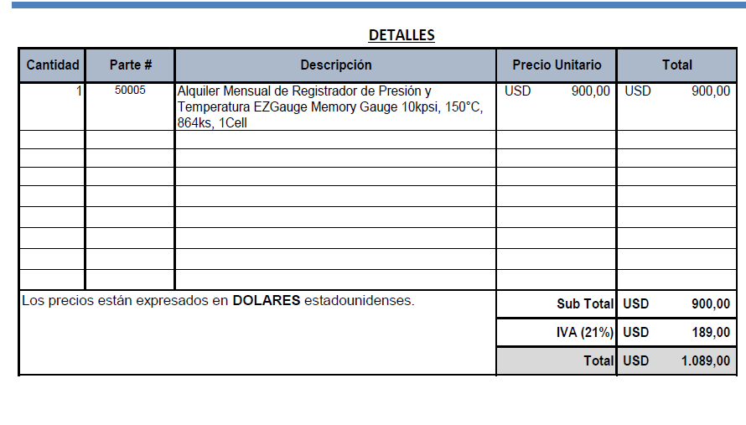
Alquiler Memory [USD/mes] | 1089
Días para alquilar | 6
Alquiler Memory [USD/día] | 181.5

Materiales DIS
 |  |  |  |  |  | 0
 | Material | UM | Costo [USD/UM] | Fecha de actualización | Plazo de entrega/diponibilidad
 | Capilar duplex 2205 OD 1/4" (China) | metro | 4.25 | Mar-24 | aéreo 21 días. En ago 2.020 el costo del capilar era de 2,4 USD/metro aporx |  | 35%
 | Capilar duplex 2205 OD 1/4" (Webco USA) | metro | 4.59 | Jun-22 | Webco: plazo de entrega 23 semanas. Luego depende del transporte (A o M): máritimo 190 - 220 días
 | Capilar inconel (china) | metro | 45.28 | May-22 | aéreo 45 días
 | Capilar inconel (china) | metro | 25.43 | May-22 | aéreo 70 días
 | Colg rosc doble pack 2 1/16" 5Kpsi AA | UN | 3,439 | Dec-21
 | Colg rosc doble pack 2 9/16" 5Kpsi AA | UN | 3,938 | Dec-21
 | Colg rosc doble pack 3 1/8" 5Kpsi AA | UN | 4,463 | Dec-21
 | Colg rosc doble pack 4 1/16" 5Kpsi AA | UN | 5,119 | Dec-21
 | Colg rosc doble pack 2 1/16" 5Kpsi CC | UN | 4,478 | Dec-21
 | Colg rosc doble pack 2 9/16" 5Kpsi CC | UN | 4,988 | Dec-21
 | Colg rosc doble pack 3 1/8" 5Kpsi CC | UN | 5,303 | Dec-21
 | Colg rosc doble pack 4 1/16" 5Kpsi CC | UN | 5,644 | Dec-21
 | Colg brid doble packoff 4 1/16" 5Kpsi AA | UN | 5,119 | Dec-21
 | Colg brid doble packoff 4 1/16" 5Kpsi CC | UN | 5,644 | Dec-21
 | Colg. brid doble packoff 2 1/16" 10Kpsi | UN | 4,300 | Dec-21
 | Colg. brid doble packoff 2 9/16" 10Kpsi | UN | 4,909 | Dec-21
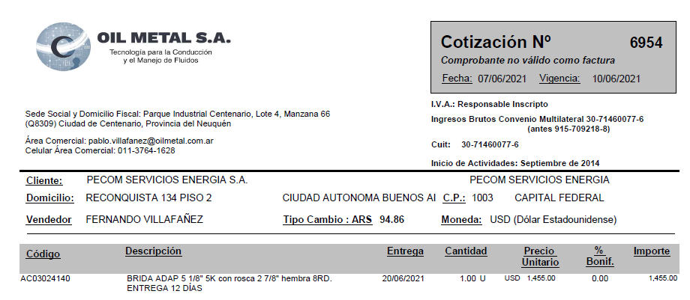
 | Colg. brid doble packoff 4 1/16" 10Kpsi | UN | 5,549 | Dec-21
 | Colg. brid doble packoff 5 1/8" 10Kpsi | UN | 6,379 | Dec-21
 | Hanger 2 7/8 doble pack off roscado | UN | 1,750 | Dec-21
 | Buje 2 7/8 a 2 1/16 rosca | UN | 225 | Dec-21
 | Buje 2 7/8 a 4 1/16 brida | UN | 326 | Dec-21
 | Colg. brid doble packoff 4 1/16" 10Kpsi brida | UN | 5,285 | Dec-21
 | Buje 3 1/2 27/8 (OCt21) | UN | 620 | Dec-21
 | Memory Gauges | UN | 1,089 | Dec-21
 | Barra de Peso | UN | 117 | May-22
 | Válvula Puntera | UN | 231 | Jun-22
 | Brida Adaptadora 5 1/8 5K con rosca 2 7/8 hembra 8RD | UN | 1,455 | Jul-22
Colgador o Hanger Pack off 2.875” conexión inferior roscada 5000 psi. | Colgador o Hanger Pack off 2.875” conexión inferior roscada 5000 psi. | UN | 1,500 | ¿¿¿??? | Dato de A_C planilla vieja
 | Kit reparación colgador | UN | 226 | Jun-21
 | Centralizadores 25 mm | UN | 365.00 | Feb-24
 | Inyector de químicos según planos AISI316L | UN | 164.4245142 | Jun-21
 | Barra de peso articulada | UN | 204.16542103 | Jun-21
 | Accesorios instalación superficie | UN | 557 | Jun-21
 | Colgador de tbg doble pack off bridado inferior (Brida 3 1/8 + colgador 2 7/8) | UN | 2816 | Apr-24
 | Guia Capilar | 1
 | Valvula aguja 1/2 NPT MH ABAC | 1
 | Valvula aguja 1/4 NPT MH ABAC | 2
 | Conector recto 1/4 NPT-OD AISI 316 | 2
 | Skid de Dosificación | 1 | 6,192 |  |  |  | #DIV/0!
 | CT 1000 litros, estructura reforzada formingplast | 1 | 265 | 11-7-22 (Norpatagónica-IBC reacondicionado: 265 USD)
 | Bandeja de 1.000 ltrs | 1 | 662
 | Estructura soporte | 1 | 662 | 28-6-22. Contreras: estructura + bandeja: 172mil
 | Bomba DSVC DEN/S 10 o 15 | 1 | 1,870
 | Buje reducción PVC 2" M a 17"" H | 1 |  | aprox. + 1.000
 | Niple de 1/2" PVC | 1
 | Codo MH 1/2" PVC | 1
 | UD 1/2" PVC | 1
 | Válvula esférica 1/2" Bronce | 1
 | Filtro Y 1/2" Bronce | 1
 | Visor calibrado CT1000lts | 1
 | Buje acero inox. 17"" M a 3/8" H | 2
 | Caño acero inox. 3/8" [metro] | 2
 | Valvula reguladora 67 FR | 1
 | Equipo separador bifásico con accesorios 10Kg/cm2 100SM3/H | 1 | 1,734 | Rodolfo Soto. Aprox. may-21

 | Equipo DIS | UN | 500,000 | Mar-21
 | Equipo Bombeador 2000 psi | UN | 255,000 | Mar-21
 | Equipo Bombeador 8000 psi | UN | 374,843 | Mar-21
 | Equipo de medicion de parmetros de inyección | UN | 5,253 | Mar-21
 | Equipamiento camion de batch y reposición | UN | 21,640 | Mar-21
 | Equipamiento camion de batch y reposición con hidrogua | UN | 68,640 | Mar-21
 | Caja playa (2,60 x 5,40 mt) | UN | 7,849 | Mar-21
 | Bomba Jacto JP150 450 lbs / 100 l/min | UN | 2,473 | Mar-21
 | Sistema Hidraulico (Toma de fuerza, motor, comando y bomba hidr., conexiones) | UN | 4,301 | Mar-21
 | Accesorios (Slinga, matafuego, Carretel, mangueras, etc) | UN | 5,376 | Mar-21
 | Hidrogrua de 12 TN | UN | 47,000 | Mar-21
 | Caudalimetro a turbina 20 a 200 lpm | UN | 1,640 | Mar-21
 | Bomba a piston Calipso 1700 lbs / 110 l/min | UN | 4,250 | Mar-21

 |  |  |  |  | 0.9
 |  |  |  |  | 1.053
 |  |  |  |  | 0.9
 |  |  |  |  | 1.953
 |  |  |  |  | 5.859
 |  |  |  |  | 9.14004

